EL 02003 Drawing
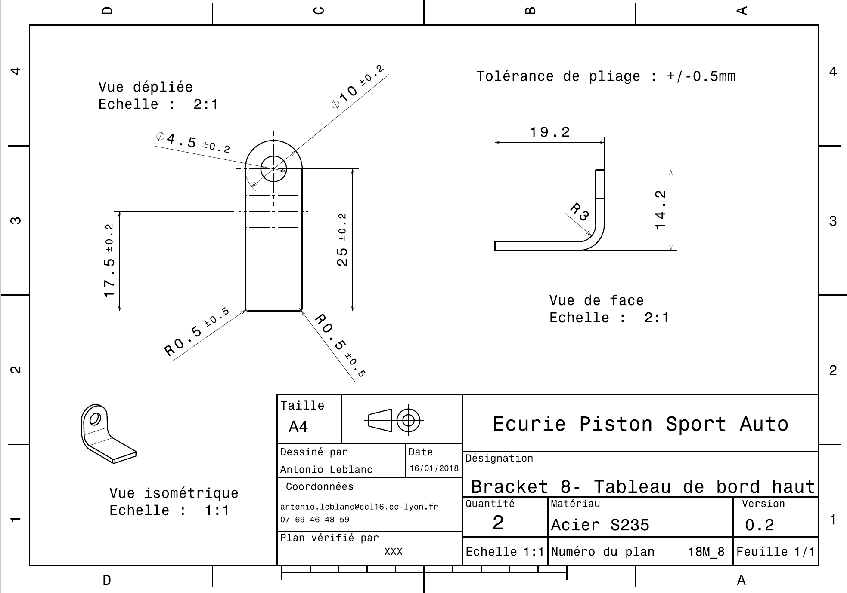
Drawing part : | EL 02003

EL 02004 Drawing
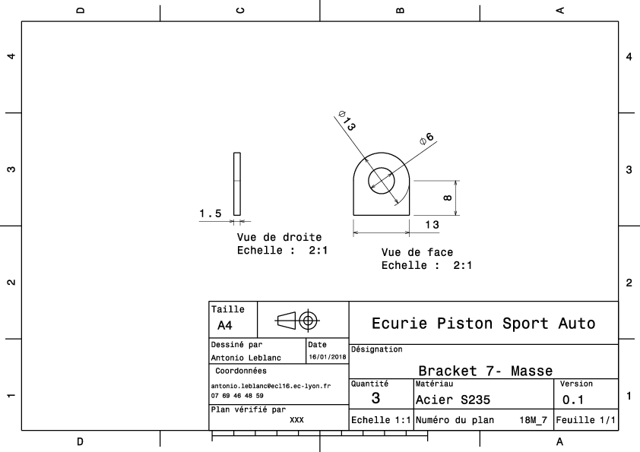
Drawing part : | EL_02004

